Padrón
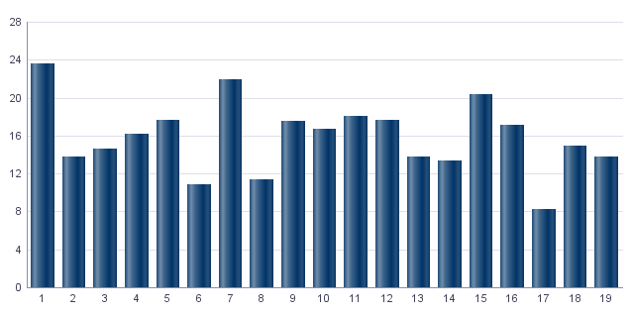
1. Padrón a 01/01/2023 . Distrito 9. Jesús
1. Padró a 01/01/2023 . Districte 9. Jesús

1.1. Evolución de la población
1.1. Evolució de la població

1991 | 1996 | 2001 | 2013 | 2014 | 2015 | 2016 | 2017 | 2018 | 2019 | 2020 | 2021 | 2022 | 2023
51,183 | 50,129 | 50,097 | 52,395 | 52,019 | 51,943 | 52,261 | 52,226 | 52,708 | 52,623 | 52,917 | 52,489 | 51,941 | 52,585

Fuente: Padrón Municipal de Habitantes.
Font: Padró Municipal d'Habitants.
Evolución de la población
Evolució de la població

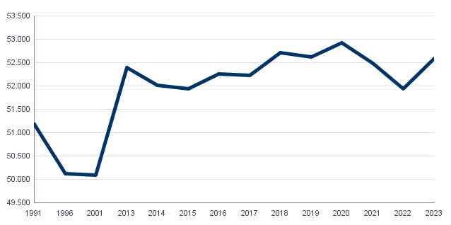

1.2. Superficie y densidad de población
1.2. Superficie i densitat de població

Personas / Persones | Superficie / Superfície | Densidad de población / Densitat de població
52,585 | 298.5 | 176.2

Nota: Superficie en hectáreas.
Fuente: Padrón Municipal de Habitantes. 01/01/2023
Nota: Superfície en hectàrees.
Font: Padró Municipal d'Habitants. 01/01/2023
1.3. Población por sexo y edad (grandes grupos)
1.3. Població per sexe i edat (grans grups)

 | Total | 0-15 | 16-64 | 65 y más
Total | 52,585 | 6,461 | 34,736 | 11,388
Hombres | 25,326 | 3,333 | 17,268 | 4,725
Mujeres | 27,259 | 3,128 | 17,468 | 6,663

Fuente: Padrón Municipal de Habitantes. 01/01/2023
Font: Padró Municipal d'Habitants. 01/01/2023
1.4. Población por sexo y edad (grupos de 5 años)
1.4. Població per sexe i edat (grups de 5 anys)

 | Total | 0-4 | 5-9 | 10-14 | 15-19 | 20-24 | 25-29 | 30-34 | 35-39 | 40-44
Total | 52,585 | 1,589 | 2,020 | 2,372 | 2,515 | 2,814 | 3,241 | 3,266 | 3,328 | 3,926
Hombres | 25,326 | 799 | 1,054 | 1,228 | 1,291 | 1,464 | 1,659 | 1,652 | 1,649 | 1,994
Mujeres | 27,259 | 790 | 966 | 1,144 | 1,224 | 1,350 | 1,582 | 1,614 | 1,679 | 1,932

 | 45-49 | 50-54 | 55-59 | 60-64 | 65-69 | 70-74 | 75-79 | 80-84 | 85 y más
Total | 4,443 | 3,973 | 4,069 | 3,641 | 3,118 | 2,866 | 2,181 | 1,579 | 1,644
Hombres | 2,232 | 1,957 | 1,937 | 1,685 | 1,407 | 1,275 | 870 | 613 | 560
Mujeres | 2,211 | 2,016 | 2,132 | 1,956 | 1,711 | 1,591 | 1,311 | 966 | 1,084

Fuente: Padrón Municipal de Habitantes.
Font: Padró Municipal d'Habitants.

1.5. Población según lugar de nacimiento y sexo
1.5. Població segons lloc de naixement i sexe

 | Total | València | Resto de l'Horta | Resto de la Comunidad | Resto del Estado | Extranjero
Total | 52,585 | 26,206 | 1,282 | 3,384 | 8,776 | 12,937
Hombres | 25,326 | 13,099 | 611 | 1,461 | 3,808 | 6,347
Mujeres | 27,259 | 13,107 | 671 | 1,923 | 4,968 | 6,590

Fuente: Padrón Municipal de Habitantes a 1 de enero de 2023.
Font: Padró Municipal d'Habitants a 1 de gener de 2023
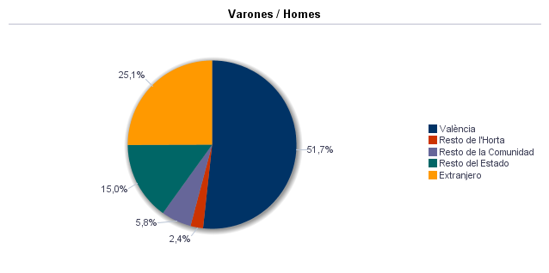

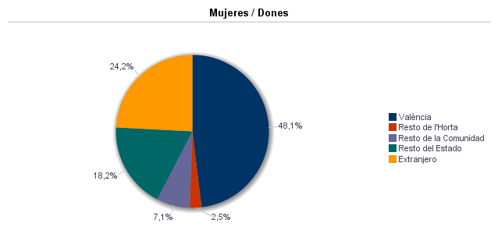

1.6. Población nacida en la Comunidad fuera de l'horta por comarcas principales
1.6. Població nascuda a la Comunitat fora de l'horta per comarques principals

Comarcas / Comarques
Total | 3,384
la Ribera Alta | 429
la Plana de Utiel-Requena | 419
la Safor | 163
la Serranía | 168
el Camp de Túria | 156
la Plana Alta | 117
la Costera | 270
l'Alacantí | 138
la Ribera Baixa | 177
la Vall d'Albaida | 165
Resto / Resta | 1,182

Fuente: Padrón Municipal de Habitantes a 1 de enero de 2023.
Font: Padró Municipal d'Habitants a 1 de gener de 2023
1.7. Población nacida en otras comunidades del Estado por comunidades principales
1.7. Població nascuda a altres comunitats de l'Estat per comunitats principals

Comunidades / Comunitats
Total | 8,776
Castilla - La Mancha | 3,501
Andalucía | 1,529
Madrid (Comunidad de) | 613
Aragón | 598
Castilla y León | 631
Cataluna | 487
Murcia (Región de) | 309
Extremadura | 305
Galicia | 177
País Vasco | 155
Asturias (Principado de) | 86
Balears (Illes) | 76
Resto | 302
 | 7

Fuente: Padrón Municipal de Habitantes a 1 de enero de 2023.
Font: Padró Municipal d'Habitants a 1 de gener de 2023
1.8. Población extranjera según nacionalidad, por contienentes
1.8. Població estrangera segons nacionalitat, per continents

 | Total | Resto UE(27) | Europa No UE(27) | África | América del Norte | América Central | América del Sur | Asia | Oceanía y Otros | Apátridas
Total | 9,217 | 1,576 | 695 | 1,040 | 80 | 790 | 3,387 | 1,645 | 2 | 2
Hombres | 4,765 | 764 | 296 | 769 | 31 | 296 | 1,583 | 1,024 | 1 | 1
Mujeres | 4,452 | 812 | 399 | 271 | 49 | 494 | 1,804 | 621 | 1 | 1

Fuente: Padrón Municipal de Habitantes a 1 de enero de 2023.
Font: Padró Municipal d'Habitants a 1 de gener de 2023
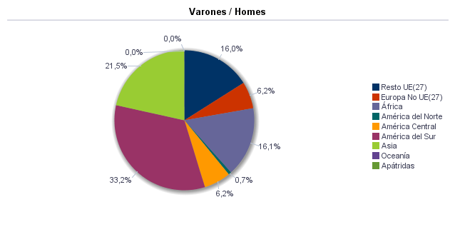

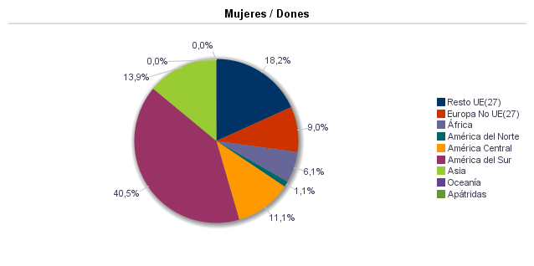

1.9. Población según sexo y estudios realizados
1.9. Població segons sexe i estudis realitzats

 | Total | No aplicable por ser menor de 18 años | No sabe leer ni escribir | Titulación inferior a graduado escolar | Graduado escolar o equivalente | Bachiller, Formación Profesional de Segundo Grado o Títulos equivalentes o superiores
Total | 52,585 | 7,476 | 69 | 9,124 | 15,690 | 20,226
Hombres | 25,326 | 3,846 | 18 | 4,113 | 7,903 | 9,446
Mujeres | 27,259 | 3,630 | 51 | 5,011 | 7,787 | 10,780

Fuente: Padrón Municipal de Habitantes a 1 de enero de 2023.
Font: Padró Municipal d'Habitants a 1 de gener de 2023
1.10. Número de hojas y personas
1.10. Nombre de fulls i persones

Total Personas | Personas |  | Total Hojas | Hojas |  | Total Media de personas por hoja / Mitjana de persones per full | Media de personas por hoja / Mitjana de persones per full
 | Vivienda familiar | Establecimiento colectivo |  | Vivienda familiar | Establecimiento colectivo |  | Vivienda familiar | Establecimiento colectivo
52,585 | 52,323 | 262 | 22,209 | 22,178 | 31 | 2.37 | 2.36 | 8.45

Fuente: Padrón Municipal de Habitantes a 1 de enero de 2023.
Font: Padró Municipal d'Habitants a 1 de gener de 2023
1.11. Número de hojas familiares según tamaño
1.11. Nombre de fulls familiars segons grandària

 | Hojas familiares / Fulls familiars
Total | 22,178
1 | 7,244
2 | 6,343
3 | 4,414
4 | 2,863
5 | 764
6 | 297
>=7 | 253

Fuente: Padrón Municipal de Habitantes a 1 de enero de 2023.
Font: Padró Municipal d'Habitants a 1 de gener de 2023
Hojas familiares según tamaño
Fulls familiars segons grandària

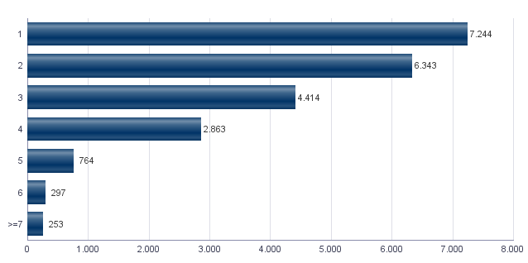

1.12. Número de hojas familiares según número de menores de 18 años
1.12. Nombre de fulls familiars segons nombre de menors de 18 anys

Número de menores / Nombre de menors | Hojas familiares / Fulls familiars
Total | 22,178
0 | 17,138
1 | 3,036
2 | 1,665
3 | 272
4 | 57
5 | 6
6 y más | 4

Fuente: Padrón Municipal de Habitantes a 1 de enero de 2023.
Font: Padró Municipal d'Habitants a 1 de gener de 2023
Hojas familiares según número de menores de 18 años
Fulls familiars segons nombre de menors de 18 anys

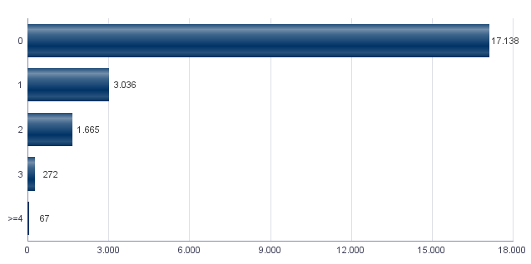

1.13. Número de hojas familiares según composición
1.13. Nombre de fulls familiars segons composició

Alguna persona de 0-15 | Alguna persona de 16-24 | Solamente / Solament de 0-24 | Alguna persona de 25-64 | Alguna persona >=65 | Solamente / Solament >=65 | Alguna persona >=80 | Solamente / Solament >=80
4,433 | 3,729 | 181 | 16,963 | 8,282 | 4,962 | 2,749 | 1,573

Fuente: Padrón Municipal de Habitantes a 1 de enero de 2023.
Font: Padró Municipal d'Habitants a 1 de gener de 2023
1.14. Indicadores demográficos del distrito |  |  | Indicadores demográficos de la ciudad
1.14. Indicadors demogràfics del districte |  |  | Indicadors demogràfics de la ciutat

Total |  |  | Total
Relación de masculinidad | 92.9 |  | Relación de masculinidad | 90.3
Edad media | 45.4 |  | Edad media | 44.8
Índice de envejecimiento | 176.3 |  | Índice de envejecimiento | 159.2
Índice de sobreenvejecimiento | 14.4 |  | Índice de sobreenvejecimiento | 15.7
Índice demográfico de dependencia | 51.4 |  | Índice demográfico de dependencia | 53.5
Índice de estructura de la población activa | 136.6 |  | Índice de estructura de la población activa | 131.5
Índice de reemplazamiento de la población en edad activa | 141.4 |  | Índice de reemplazamiento de la población en edad activa | 127.4
Razón de progresividad demográfica | 78.7 |  | Razón de progresividad demográfica | 83.2
Porcentaje de población extranjera | 17.5 |  | Porcentaje de población extranjera | 16.5

Fuente: Padrón Municipal de Habitantes. 01/01/2023 |  |  | Fuente: Padrón Municipal de Habitantes. 01/01/2023
Font: Padró Municipal d'Habitants. 01/01/2023 |  |  | Font: Padró Municipal d'Habitants. 01/01/2023
Edad media por distrito
Edat mitjana per districte

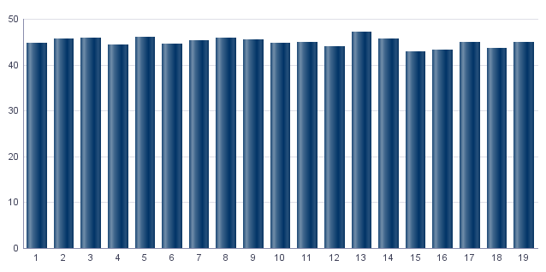

Índice de envejecimiento
Índex d'envelliment

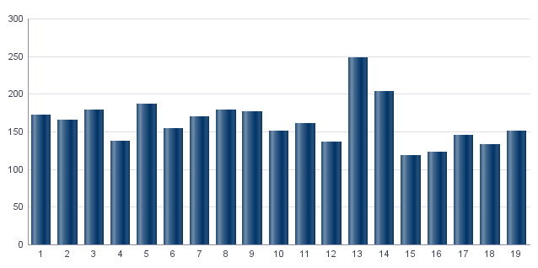

Porcentaje de población extranjera
Percentatge de població estrangera

MovPadrón
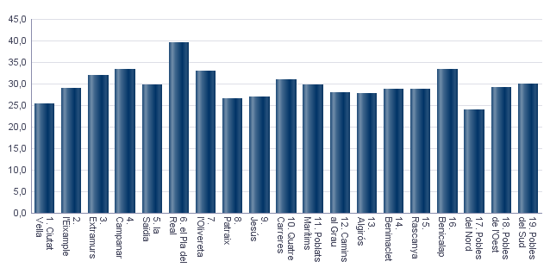
2. Movimientos en Padrón durante 2022 . Distrito 9. Jesús
2. Moviments al Padró durant 2022 . Districte 9. Jesús

2.1. Resumen de movimientos registrados en el Padrón Municipal
2.1. Resum de moviments registrats al Padró Municipal

 | Alta por inmigración | Alta por nacimiento | Alta por cambio de domicilio | Otras Altas | Total altas | Baja por emigración | Baja por defunción | Baja por cambio de domicilio | Otras Bajas | Total bajas
Total | 3,089 | 308 | 2,186 | 346 | 5,929 | 1,803 | 530 | 2,085 | 845 | 5,263
Hombres | 1,497 | 161 | 1,074 | 212 | 2,944 | 914 | 272 | 1,037 | 485 | 2,708
Mujeres | 1,592 | 147 | 1,112 | 134 | 2,985 | 889 | 258 | 1,048 | 360 | 2,555

Fuente: Padrón Municipal de Habitantes 2022
Font: Padró Municipal d'Habitants 2022
2.1.b Resumen crecimiento vegetativo, saldo intraurbano,saldo interurbano, saldo otros movimientos y saldo neto
2.1.b Resum creixement vegetatiu, saldo intraurbà, saldo interurbà, saldo altres moviments i saldo net

 | Crecimiento vegetativo / Creixement vegetatiu | Saldo Intraurbano / Intraurbà | Saldo Interurbano / Interurbà | Otros / Altres | Saldo Neto / Net

Total | -222 | 101 | 1286 | -499 | 666
Hombres | -111 | 37 | 583 | -273 | 236
Mujeres | -111 | 64 | 703 | -226 | 430

Fuente: Padrón Municipal de Habitantes 2022
Font: Padró Municipal d'Habitants 2022
Saldo de movimientos registrados en el Padrón
Saldo de movimients registrats al Padró

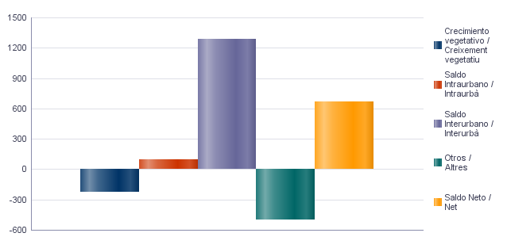

2.2. Indicadores demográficos |  |  | 2.2. Indicadores demográficos de la ciudad
2.2. Indicadors demogràfics |  |  | 2.2. Indicadors demogràfics de la ciutat

Total |  |  | Total
Tasa bruta de natalidad | 5.9 |  | Tasa bruta de natalidad | 6.7
Tasa bruta de inmigración intraurbana | 41.8 |  | Tasa bruta de inmigración intraurbana | 42.7
Tasa bruta de inmigración interurbana | 59.1 |  | Tasa bruta de inmigración interurbana | 62.4
Tasa bruta de mortalidad | 10.1 |  | Tasa bruta de mortalidad | 9.4
Tasa bruta de emigración intraurbana | 39.9 |  | Tasa bruta de emigración intraurbana | 42.7
Tasa bruta de emigración interurbana | 34.5 |  | Tasa bruta de emigración interurbana | 34.9
Tasa general de fecundidad | 26.9 |  | Tasa general de fecundidad | 29.9

Fuente: Padrón Municipal de Habitantes 2022 |  |  | Fuente: Padrón Municipal de Habitantes 2022
Font: Padró Municipal d'Habitants 2022 |  |  | Font: Padró Municipal d'Habitants 2022
Tasa general de fecundidad por distrito
Taxa general de fecunditat per districte

Censo
3. Censo de Población y Viviendas. 2011. Distrito 9. Jesús
3. Cens de Població i Habitatges. 2011. Districte 9. Jesús

3.1. Población de 16 y más años en viviendas principales según sexo y relación con la actividad económica
3.1. Població de 16 i més anys en habitatges principals segons sexe i relació amb l'activitat econòmica

 | Total |  | Activos |  | Ocupados a tiempo completo |  | Ocupados a tiempo parcial |  | Parados que han trebajado antes |  | Parados buscando su primer empleo |  | Inactivos
Hombres | 21,815 |  | 15,060 |  | 10,105 |  | 845 |  | 3,255 |  | 860 |  | 6,755
Mujeres | 23,180 |  | 13,820 |  | 6,900 |  | 2,485 |  | 3,815 |  | 620 |  | 9,360
Total | 44,995 |  | 28,880 |  | 17,005 |  | 3,330 |  | 7,070 |  | 1,480 |  | 16,115

Nota: Los datos se presentan redondeados a 0 y 5. Los datos marcados con * pueden contener errores elevados de muestreo.
Fuente: Censo de Población y Viviendas.
Nota: Les dades es presenten arredonides a 0 i 5. Les dades marcades amb * poden contenir errors elevats de mostreig.
Font: Cens de Població i Habitatges.
3.2. Población ocupada de 16 y más años en viviendas principales según sexo y actividad del establecimiento
3.2. Població ocupada de 16 i més anys en habitatges principals segons sexe i activitat de l'establiment

 | Total |  | Agricultura, ganadería y pesca |  | Industria |  | Construcción |  | Servicios
Hombres | 10,945 |  | 685 |  | 1,765 |  | 775 |  | 7,720
Mujeres | 9,385 |  | 40 | * | 530 |  | 230 |  | 8,585
Total | 20,335 |  | 725 |  | 2,295 |  | 1,005 |  | 16,310

Nota: Los datos se presentan redondeados a 0 y 5. Los datos marcados con * pueden contener errores elevados de muestreo.
Fuente: Censo de Población y Viviendas.
Nota: Les dades es presenten arredonides a 0 i 5. Les dades marcades amb * poden contenir errors elevats de mostreig.
Font: Cens de Població i Habitatges.
3.3. Población en viviendas principales de 16 y más años ocupada o parada que ha trabajado antes, según sexo y profesión
3.3. Població en habitatges principals de 16 i més anys ocupada o desocupada que ha treballat abans segons sexe i professió

 | Total |  | Ocupaciones militares |  | Dirección y gerencia |  | Técnicos y profesionales científicos e intelectuales |  | Técnicos y profesionales de soporte |  | Empleados de tipo administrativo
Hombres | 14,200 |  | 245 |  | 545 |  | 1,335 |  | 2,320 |  | 1,450
Mujeres | 13,200 |  | 30 | * | 245 |  | 2,035 |  | 1,400 |  | 2,745
Total | 27,400 |  | 275 |  | 790 |  | 3,370 |  | 3,720 |  | 4,195
 | Servicios de restauración, personales, protección y vendedores de los comercios |  | Trabajadores cualificados en la agricultura, ganadería y pesca |  | Artesanos y trabajadores cualificados de las industrias manufactureras, la construcción y la minería, excepto operadores de instalaciones y maquinaria |  | Operadores de instalaciones y maquinaría |  | Trabajadores no cualificados
Hombres | 2,130 |  | 185 | * | 2,500 |  | 1,685 |  | 1,800
Mujeres | 3,680 |  | 55 | * | 565 |  | 395 |  | 2,045
Total | 5,815 |  | 240 | * | 3,065 |  | 2,080 |  | 3,850

Nota: Los datos se presentan redondeados a 0 y 5. Los datos marcados con * pueden contener errores elevados de muestreo.
Fuente: Censo de Población y Viviendas.
Nota: Les dades es presenten arredonides a 0 i 5. Les dades marcades amb * poden contenir errors elevats de mostreig.
Font: Cens de Població i Habitatges.
Población en viviendas principales de 16 y más años ocupada o parada que ha trabajado antes según profesión
Població en habitatges principals de 16 i més anys ocupada o desocupada que ha treballat abans segons professió

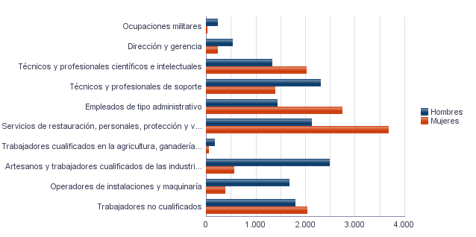

3.4. Población en viviendas principales de 16 y más años ocupada según sexo y situación profesional
3.4. Població en habitatges principals de 16 i més anys ocupada segons sexe i situació professional

 | Total |  | Empresario con personal |  | Empresario sin personal |  | Empleados fijos o indefinidos |  | Empleados eventuales |  | Ayuda familiar |  | Miembro de cooperativa
Hombres | 10,945 |  | 940 |  | 885 |  | 7,035 |  | 2,010 |  | 35 | * | 40 | *
Mujeres | 9,385 |  | 545 |  | 540 |  | 6,205 |  | 1,960 |  | 50 | * | 85 | *
Total | 20,330 |  | 1,485 |  | 1,425 |  | 13,235 |  | 3,975 |  | 85 | * | 125 | *

Nota: Los datos se presentan redondeados a 0 y 5. Los datos marcados con * pueden contener errores elevados de muestreo.
Fuente: Censo de Población y Viviendas.
Nota: Les dades es presenten arredonides a 0 i 5. Les dades marcades amb * poden contenir errors elevats de mostreig.
Font: Cens de Població i Habitatges.
3.5. Población en viviendas principales de 16 y más años según estado civil y sexo
3.5. Població en habitatges principals de 16 i més anys segons estat civil i sexe

 | Total |  | Solteros |  | Casados |  | Viudos |  | Separados |  | Divorciados
Hombres | 25,595 |  | 11,585 |  | 12,255 |  | 565 |  | 410 |  | 780
Mujeres | 26,780 |  | 10,455 |  | 11,455 |  | 3,065 |  | 640 |  | 1,160
Total | 52,375 |  | 22,040 |  | 23,710 |  | 3,630 |  | 1,055 |  | 1,940

Nota: Los datos se presentan redondeados a 0 y 5. Los datos marcados con * pueden contener errores elevados de muestreo.
Fuente: Censo de Población y Viviendas.
Nota: Les dades es presenten arredonides a 0 i 5. Les dades marcades amb * poden contenir errors elevats de mostreig.
Font: Cens de Població i Habitatges.
3.6. Mujeres en viviendas principales de 16 y más años según descendencia
3.6. Dones en habitatges principals de 16 i més anys segons descendència

Total |  | Sin hijos/as |  | Con hijos/as |  | 1 hijo/a |  | 2 hijos/as |  | 3 hijos/as |  | 4 o más hijos/as
23,180 |  | 7,940 |  | 15,240 |  | 4,435 |  | 7,250 |  | 2,445 |  | 1,115

Nota: Los datos se presentan redondeados a 0 y 5. Los datos marcados con * pueden contener errores elevados de muestreo.
Fuente: Censo de Población y Viviendas.
Nota: Les dades es presenten arredonides a 0 i 5. Les dades marcades amb * poden contenir errors elevats de mostreig.
Font: Cens de Població i Habitatges.

Vehículos
4. Parque de vehículos. 2023. Distrito 9. Jesús
4. Parc de vehicles. 2023. Districte 9. Jesús

4.1. Vehículos según tipo
4.1. Vehicles segons tipus

 | Vehículos | %
Total | 29,127 | 100.0%
Turismo | 22,016 | 75.6%
Autobús | 20 | 0.1%
Camión | 1,388 | 4.8%
Tractor | 218 | 0.7%
Remolque | 232 | 0.8%
Motocicleta | 3,930 | 13.5%
Ciclomotor | 1,323 | 4.5%

Fuente: Impuesto de Vehículos de Tracción Mecánica a 01/01/2023.
Font: Impost de Vehicles de Tracció Mecànica a 01/01/2023.
Evolución de Vehículos
Evolució de Vehicles

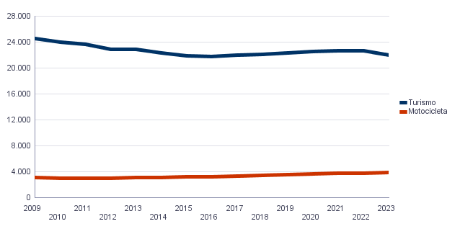

4.2. Turismos según potencia
4.2. Turismes segons potència

 | Turismos / Turismes
Total | 22,016
Menos de 8 CV | 1,649
De 8 a 11,99 CV | 11,734
De 12 a 15,99 CV | 7,793
De 16 CV a 19,99 CV | 693
De 20 CV y más | 147

Fuente: Impuesto de Vehículos de Tracción Mecánica a 01/01/2023.
Font: Impost de Vehicles de Tracció Mecànica a 01/01/2023.
Turismos según potencia
Turismes segons potència

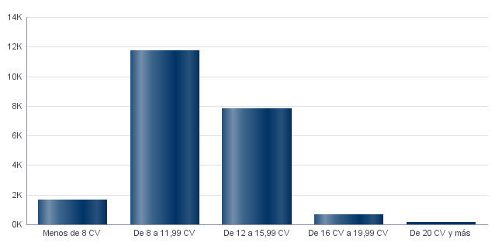

4.3. Turismos según tipo de propietario
4.3. Turismes segons tipus de propietari

 | Turismos / Turismes
Total | 22,015
Particulares | 21,139
Empresas y organizaciones | 876

Fuente: Impuesto de Vehículos de Tracción Mecánica a 01/01/2023.
Font: Impost de Vehicles de Tracció Mecànica a 01/01/2023.

Catastro
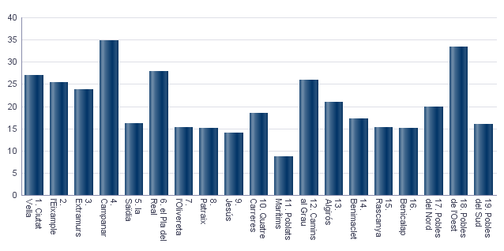
Seleccione Idioma |  | Seleccione año |  | Seleccione distrito
Castellano |  | 2023 |  | Ninguno

5. Catastro Inmobiliario Urbano a 01/01/2023 . Distrito 9. Jesús
5. Cadastre Immobiliari Urbà a 01/01/2023 . Districte 9. Jesús

5.1. Bienes Inmuebles según el año de antigüedad
5.1. Béns Immobles segons any d'antiguitat

Total | 1801-1900 | 1901-20 | 1921-40 | 1941-60 | 1961-80 | 1981-2000 | 2001-10 | 2011-20
24,963 | 51 | 170 | 382 | 1,949 | 13,853 | 6,047 | 2,471 | 40

Fuente: Catastro de Bienes Inmuebles
Font: Cadastre de Béns Immobles
Bienes Inmuebles según el año de antigüedad
Béns Immobles segons any d'antiguitat

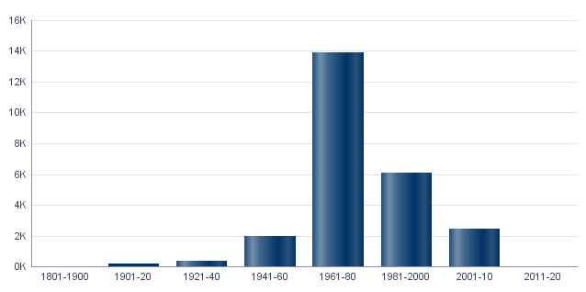

5.2. Bienes Inmuebles construidos después de 1800 según superficie construida
5.2. Béns Immobles construïts després de 1800 segons superfície construïda

Total | <=60 m² | 61-80 m² | 81-100 m² | 101-120 m² | 121-150 m² | 151-200 m² | >200 m² | Sup. construida media (m²)
24,963 | 583 | 5,079 | 7,811 | 6,359 | 3,835 | 1,189 | 107 | 101.9

Fuente: Catastro de Bienes Inmuebles
Font: Cadastre de Béns Immobles
5.3. Bienes Inmuebles construidos después de 1800 según valor catastral (en miles de euros)
5.3. Béns Immobles construïts després de 1800 segons valor cadastral (en milers d'euros)

Total | <=12 | 12-18 | 18-24 | 24-30 | 30-36 | 36-48 | 48-60 | 60-72 | >72
24,963 | 323 | 2,417 | 2,884 | 3,447 | 3,989 | 6,465 | 3,007 | 1,338 | 1,093

Fuente: Catastro de Bienes Inmuebles
Font: Cadastre de Béns Immobles
5.4. Valores catastrales medios (suelo, construcción y total) para las bienes inmuebles posteriores a 1800
5.4. Valors cadastrals mitjans (sòl, construcció i total) per als béns immobles posteriors a 1800

Valor del suelo | Valor de la construcción | Valor total | Valor por m²
11,204.27€ | 26,471.61€ | 37,675.88€ | 369.87€

Fuente: Catastro de Bienes Inmuebles
Font: Cadastre de Béns Immobles
Valor catastral medio por bienes inmuebles
Valor cadastral mitjà per béns immobles

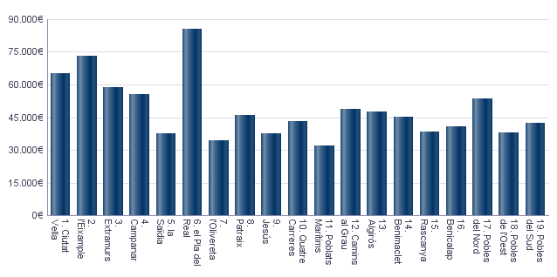

Valor catastral medio por metro cuadrado
Valor cadastral mitjà per metre quadrat

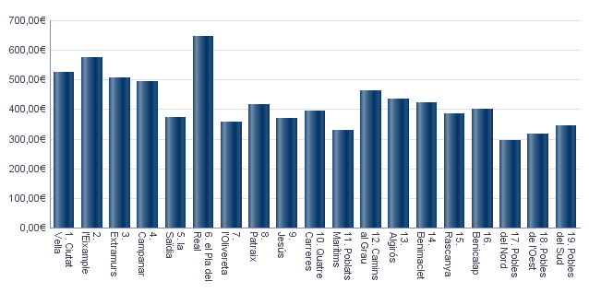

5.5. Superficie total de los aparcamientos y superficie por bien inmueble y turismo
5.5. Superfície total dels aparcaments i superfície per bé immoble i turisme

Superficie total aparcamientos (m²) | Superficie aparcamiento por vivienda | Superficie aparcamiento por turismo
311,594 | 12.48 | 14.06

Fuente: Catastro de Bienes Inmuebles
Font: Cadastre de Béns Immobles
Superficie media de aparcamientos por bien inmueble
Superfície mitjana d'aparcaments per bé immoble

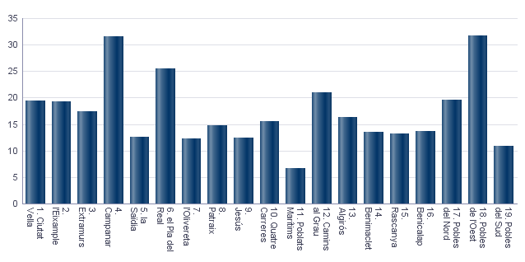

Superficie media de aparcamientos por turismo
Superfície mitjana d'aparcaments per turisme

Educación
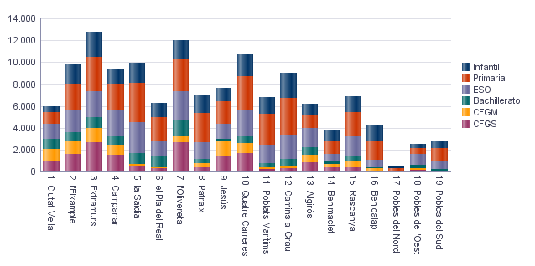
6. Equipamiento escolar. 2022 . Distrito 9. Jesús
6. Equipament escolar. 2022 . Districte 9. Jesús

Nota: Datos del curso que comienza en 2022.
Nota: Dades del curs que comença en 2022.

6.1 Educación preescolar e infantil
6.1. Eduació preescolar i infantil

 | Total | Público | Privado | Concertado
Centros | 17 | 5 | 7 | 5
Grupos | 77 | 27 | 28 | 22
Alumnos | 1,217 | 446 | 353 | 418

Nota: Datos provisionales de inicio de curso. No se incluyen los centros que cursan planes de estudios extranjeros.
Fuente: Conselleria de Cultura, Educación y Deporte. Oficina de Estadística. Ayuntamiento de València.
Nota: Dades provisionals d'inici de curs. No s'hi inclouen els centres que cursen plans d'estudis estrangers.
Font: Conselleria de Cultura, Educació i Esport. Oficina d'Estadística. Ajuntament de València.

6.2 Educación obligatoria
6.2. Educació obligatòria

 |  | Total | Público | Concertado/Privado
Primaria | Centros | 10 | 5 | 5
 | Grupos | 90 | 54 | 36
 | Alumnos | 2,017 | 1,137 | 880
ESO | Centros | 6 | 2 | 4
 | Grupos | 55 | 35 | 20
 | Alumnos | 1,430 | 856 | 574

Nota: Datos provisionales de inicio de curso. No se incluyen los centros que cursan planes de estudios extranjeros.
Fuente: Conselleria de Cultura, Educación y Deporte. Oficina de Estadística. Ayuntamiento de València.
Nota: Dades provisionals d'inici de curs. No s'hi inclouen els centres que cursen plans d'estudis estrangers.
Font: Conselleria de Cultura, Educació i Esport. Oficina d'Estadística. Ajuntament de València.

6.3 Educación postobligatoria
6.3. Educació postobligatòria

 |  | Total | Público | Concertado
Bachillerato | Centros | 1 | 1
 | Grupos | 6 | 6
 | Alumnos | 180 | 180
CFGM | Centros | 2 | 1 | 1
 | Grupos | 53 | 49 | 4
 | Alumnos | 1,321 | 1,190 | 131
CFGS | Centros | 3 | 1 | 2
 | Grupos | 58 | 36 | 22
 | Alumnos | 1,480 | 810 | 670

Nota: Datos provisionales de inicio de curso. No se incluyen los centros que cursan planes de estudios extranjeros.
Fuente: Conselleria de Cultura, Educación y Deporte. Oficina de Estadística. Ayuntamiento de València.
Nota: Dades provisionals d'inici de curs. No s'hi inclouen els centres que cursen plans d'estudis estrangers.
Font: Conselleria de Cultura, Educació i Esport. Oficina d'Estadística. Ajuntament de València.

Alumnado por nivel educativo y distrito
Alumnat per nivell educatiu i districte

ActEconom
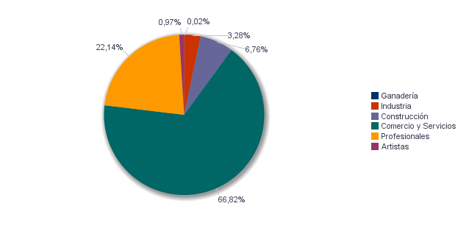
7. Censo de actividades económicas. 2023. Distrito 9. Jesús
7. Cens d'activitats econòmiques. 2023. Districte 9. Jesús

7.1. Actividades industriales según tipo
7.1. Activitats industrials seguns tipus

 | Total | Total
Suma Total | 187 | 100.0%
Energía y agua | 5 | 2.7%
Extracción y transformación de minerales no energéticos y productos derivados. Industria química | 10 | 5.3%
Industrias transformadoras de los metales. Mecánica de precisión | 60 | 32.1%
Otras industrias manufactureras | 112 | 59.9%

Fuente: Impuesto de Actividades Económicas. Oficina de Estadística. Ayuntamiento de València.
Font: Impost d'Activitats Econòmiques. Oficina d'Estadística. Ajuntament de València.
7.2. Actividades de comercio y servicios según tipo
7.2. Activitats de comerç i servicis segons tipus

 | Total | Total
Total | 3,521 | 100.0%
Comercio, Restaurantes y Hospedaje, Reparaciones | 1,461 | 41.5%
Transporte y Comunicaciones | 343 | 9.7%
Instituciones Financieras, Seguros, Servicios prestados a las empresas y alquileres | 999 | 28.4%
Otros servicios | 718 | 20.4%

Fuente: Impuesto de Actividades Económicas. Oficina de Estadística. Ayuntamiento de València.
Font: Impost d'Activitats Econòmiques. Oficina d'Estadística. Ajuntament de València.
7.3. Actividades profesionales según tipo
7.3. Activitats professionals segons tipus

 | Total | Total
Total | 944 | 100.0%
Profesionales de Agricultura, Ganadería, Caza, Silvicultura y Pesca | 12 | 1.3%
Profesionales de actividades propias de Energía y agua, Minería e Industria química | 1 | 0.1%
Profesionales de industrias de Aeronáutica, Comunicación y Mecánica de precisión | 3 | 0.3%
Profesionales de otras industrias manufactureras | 41 | 4.3%
Profesionales relacionados con la constucción | 68 | 7.2%
Profesionales relacionados con Comercio y Hostelería | 88 | 9.3%
Profesionales relacionados con actividades Financieras, Jurídicas, Seguros y alquileres | 386 | 40.9%
Profesionales relacionados con Otros servicios | 345 | 36.5%

Fuente: Impuesto de Actividades Económicas. Oficina de Estadística. Ayuntamiento de València.
Font: Impost d'Activitats Econòmiques. Oficina d'Estadística. Ajuntament de València.
Actividades económicas del distrito
Activitats econòmiques del districte

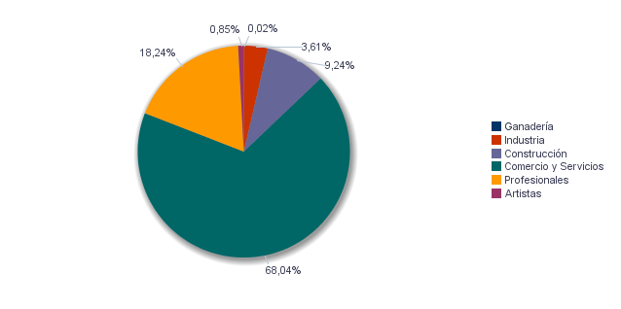

Actividades económicas de la ciudad
Activitats econòmiques de la ciutat

Elecciones
8.1. Elecciones Municipales 2023 . Distrito 9. Jesús | Seleccione Año
8.1. Eleccions Municipals 2023 . Districte 9. Jesús | 2023

8.1.1. Participación en las Elecciones Municipales 2023.
8.1.1. Participació a les Eleccions Municipals 2023.

Censo Electoral | Número de votos en blanco | Número de votos nulos | Número de votos total | Votos a Candidaturas | Abstención
37,640 | 258 | 209 | 26,596 | 26,129 | 11,044

Fuente: Ministerio del Interior. Datos Provisionales
Font: Ministeri de l'Interior. Dades Provisionals
Abstención en las Elecciones Municipales 2023
Abstenció a les Eleccions Municipals 2023

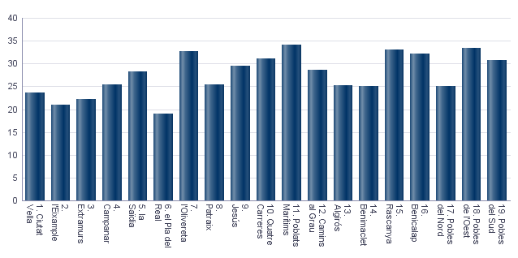

8.1.2. Votos a candidaturas en las Elecciones Municipales 2023.
8.1.2. Vots a candidatures a les Eleccions Municipals 2023.

 | Total
PARTIDO POPULAR | 8,200
COMPROMÍS PER VALÈNCIA: ACORD PER GUANYAR | 6,688
PARTIDO SOCIALISTA OBRERO ESPAÑOL | 5,898
VOX | 3,562
UNIDES PODEM-ESQUERRA UNIDA | 641
CIUDADANOS-PARTIDO DE LA CIUDADANIA | 487
PARTIDO ANIMALISTA CON EL MEDIO AMBIENTE (PACMA) | 329
VALENCIA UNIDA | 131
ESCAÑOS EN BLANCO PARA DEJAR ESCAÑOS VACÍOS | 61
ACTUANDO CONTIGO PARTIDO PARA LA SOCIEDAD | 32
VALENCIA DECIDIX | 28
POR UN MUNDO MAS JUSTO | 26
ESQUERRA REPUBLICANA DEL PAIS VALENCIÀ - ACORD MUNICIPAL | 22
PARTIDO COMUNISTA DE LOS PUEBLOS DE ESPAÑA | 21
FALANGE ESPAÑOLA DE LAS J.O.N.S. | 3

Fuente: Ministerio del Interior. Datos Provisionales
Font: Ministeri de l'Interior. Dades Provisionals
8.2. Elecciones Autonómicas 2023 . Distrito 9. Jesús | Seleccione Año
8.2. Eleccions Autonòmiques 2023 . Districte 9. Jesús | 2023

8.2.1. Participación en las Elecciones Autonómicas 2023.
8.2.1. Participació a les Eleccions Autonómicas 2023.

Censo Electoral | Número de votos en blanco | Número de votos nulos | Número de votos total | Votos a Candidaturas | Abstención
36,634 | 267 | 207 | 25,924 | 25,450 | 10,710

Fuente: Presidencia de la Generalitat Valenciana
Font: Presidència de la Generalitat Valenciana
Abstención en las Elecciones Autonómicas 2023
Abstenció a les Eleccions Autonòmiques 2023

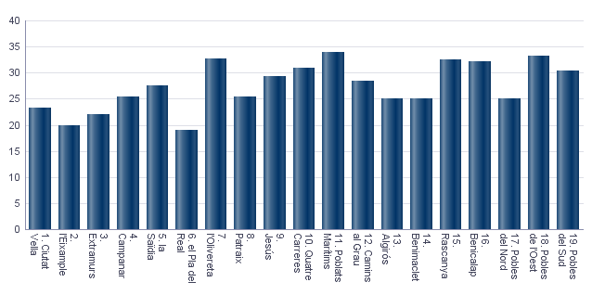

8.2.2. Votos a candidaturas en las Elecciones Autonómicas 2023.
8.2.2. Vots a candidatures a les Eleccions Autonòmiques 2023.

 | Total
PARTIDO POPULAR | 7,859
PARTIDO SOCIALISTA OBRERO ESPAÑOL | 7,251
COMPROMÍS: MÉS-INICIATIVA-VERDSEQUO | 4,642
VOX | 3,593
UNIDES PODEM-ESQUERRA UNIDA | 1,047
CIUDADANOS-PARTIDO DE LA CIUDADANIA | 458
PARTIDO ANIMALISTA CON EL MEDIO AMBIENTE | 315
ESCAÑOS EN BLANCO PARA DEJAR ESCAÑOS VACÍOS | 61
COALICIÓ UNITS | 58
RECORTES CERO | 39
ESQUERRA REPUBLICANA DEL PAÍS VALENCIÀ | 33
DECIDIX | 29
POR UN MUNDO MAS JUSTO | 20
PARTIDO COMUNISTA DE LOS PUEBLOS DE ESPAÑA | 17
REPÚBLICA VALENCIANA / PARTIT VALENCIANISTE EUROPEU | 17
ALIANZA POR EL COMERCIO Y LA VIVIENDA | 11

Fuente: Ministerio del Interior. Datos Provisionales
Font: Ministeri de l'Interior. Dades Provisionals
8.3. Elecciones Generales 2023 . Distrito 9. Jesús | Seleccione Año
8.3. Eleccions Generals 2023 . Districte 9. Jesús | 2023
 | Seleccione Mes
 | 7

8.3.1. Participación en las Elecciones Generales 2023.
8.3.1. Participació a les Eleccions Generals 2023.

Censo Electoral | Número de votos en blanco | Número de votos nulos | Número de votos total | Votos a Candidaturas | Abstención
37,446 | 237 | 249 | 27,998 | 27,512 | 9,448

Fuente: Ministerio del Interior. Datos Provisionales
Font: Ministeri de l'Interior. Dades Provisionals
Abstención en las Elecciones Generales 2023
Abstenció a les Eleccions Generals 2023

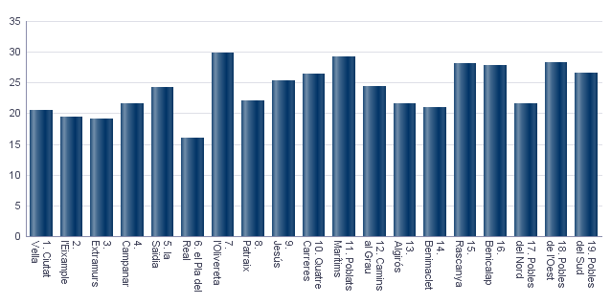

8.3.2. Votos a candidaturas en las Elecciones Generales 2023.
8.3.2. Vots a candidatures a les Eleccions Generals 2023.

 | Total
PARTIDO SOCIALISTA OBRERO ESPAÑOL | 9,464
PARTIDO POPULAR | 8,774
COMPROMÍS-SUMAR: SUMEM PER GUANYAR | 4,883
VOX | 3,952
PARTIDO ANIMALISTA CON EL MEDIO AMBIENTE | 231
FRENTE OBRERO | 70
RECORTES CERO | 40
POR UN MUNDO MÁS JUSTO | 36
CAMINANDO JUNTOS | 27
ESTAT VALENCIÀ DEL BENESTAR | 27
FALANGE ESPAÑOLA DE LAS JONS | 8

Fuente: Ministerio del Interior. Datos Provisionales
Font: Ministeri de l'Interior. Dades Provisionals

